Sheet1
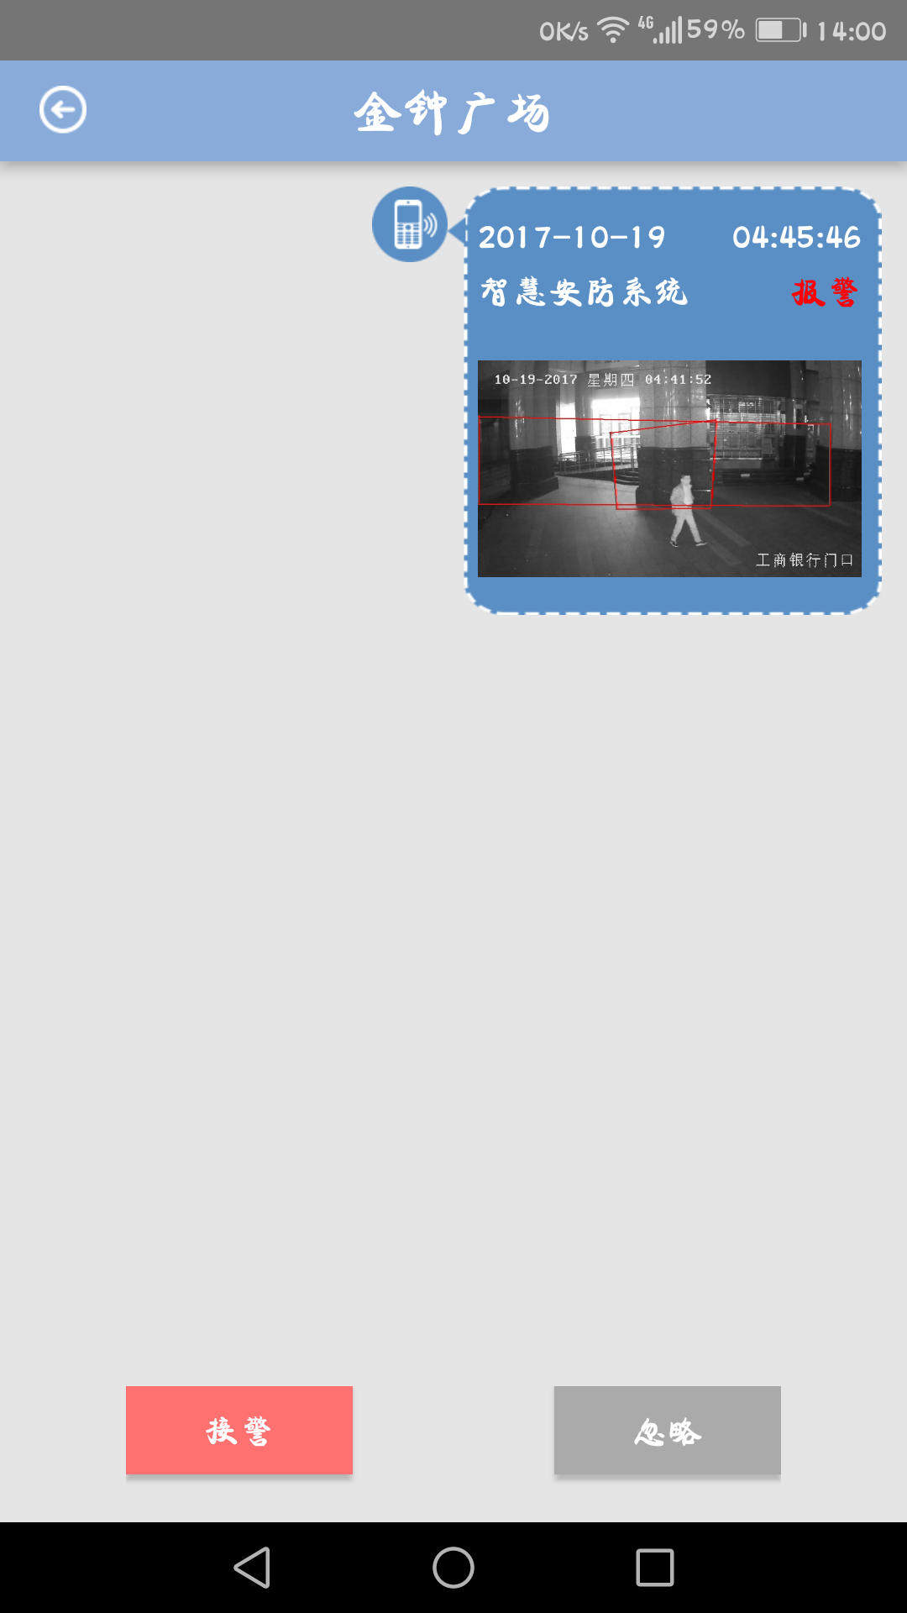

 |  |  | 解决时 |  |  | 忽略时

确认解决该报警/确认忽略该报警

 | 描 述:

50字以内

 | 上传图片：
 |  | + |  | + |  |  | +

最多三张图片：
 |  | 取消 |  |  | 确定

颜色参照 接警和忽略

